191621022701
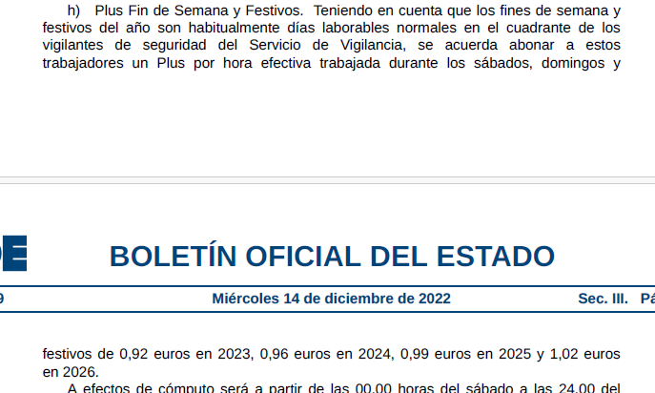

NOVA LICITACIÓ | HORA | HORES ANY | HORES MES
COST SENSE ARMA | 18.08 | 1,782.00 | 162.00
ANTIGUITAT ( 1 QUINQUENI ) | 0.53
COST FORMACIÓ | 0.26
BI + DG ( 6%+13%) | 3.59
PREU TOTAL | 22.46
COST HORA PROPOSAT | 22.50 | ( 1)
IMPORT LICITACIÓ | 59,500.00
HORES TOTALS | 2,644.44
HORES ANUALES | 2,114.00
DURACIÓ CONTRACTE | 1.25 | 15.01 | 16 mesos

COSTOS DE FORMACIÓ DEL PLEC | HORES | PREU
COST LABORAL | 6 | 18.61 | 111.67
COST FORMACIÓ | 6 | 60 | 360.00
TOTAL |  |  | 471.67
COST HORA FORMACIÓ |  |  | 0.26

( 1) preu proposat perquè els licitadors puguin fer l'oferta

ESTIMACIÓ SEGONS PREU ACTUAL

Any 2026/ PREU ACTUAL
CONCEPTE | IMPORT ( s/iva) | IMPORT ( amb iva)
PREU SENSE ARMA DISSABTES | 18.18 | 22.00
PREU SENSE ARMA | 17.16 | 20.76
IMPORT CONTRACTE |  | 53,996.25
MES/ ANY 2026 | DIES LABORALS | HORES/DIA | TOTAL HORES | IMPORT S/IVA | DISSABTES | HORES/DIA | TOTAL HORES | IMPORT S/IVA | IMPORT ( S/IVA) | IMPORT ( AMB IVA)
DESEMBRE 25 | 0 | 7 | 0 | 0.00 | 0 | 7 | 0 | 0.00 | 0.00 | 0.00
GENER | 0 | 7 | 0 | 0.00 | 0 | 7 | 0 | 0.00 | 0.00 | 0.00
FEBRER | 0 | 7 | 0 | 0.00 | 0 | 7 | 0 | 0.00 | 0.00 | 0.00
MARÇ | 0 | 7 | 0 | 0.00 | 0 | 7 | 0 | 0.00 | 0.00 | 0.00
ABRIL | 0 | 7 | 0 | 0.00 | 0 | 7 | 0 | 0.00 | 0.00 | 0.00
MAIG | 0 | 7 | 0 | 0.00 | 0 | 7 | 0 | 0.00 | 0.00 | 0.00
JUNY | 0 | 7 | 0 | 0.00 | 0 | 7 | 0 | 0.00 | 0.00 | 0.00
JULIOL | 0 | 7 | 0 | 0.00 | 0 | 7 | 0 | 0.00 | 0.00 | 0.00
AGOST | 5 | 7 | 35 | 600.60 | 1 | 7 | 7 | 127.26 | 727.86 | 880.71
SETEMBRE | 21 | 7 | 147 | 2,522.52 | 4 | 7 | 28 | 509.04 | 3,031.56 | 3,668.19
OCTUBRE | 22 | 7 | 154 | 2,642.64 | 4 | 7 | 28 | 509.04 | 3,151.68 | 3,813.53
NOVEMBRE | 21 | 7 | 147 | 2,522.52 | 4 | 7 | 28 | 509.04 | 3,031.56 | 3,668.19 | CONCEPTE | MESOS | TOTAL | IMPORT
 |  |  | 483 | 8,288.28 |  |  | 91 | 1,654.38 | 9,942.66 | 12,030.62 | A 26 | 3.25 | 71,995.00 | 14,623.98
 |  |  | 0.84146341463 |  |  |  | 0.15853658537 |  |  |  | A 27 FUTURS | 12.00 | 71,995.00 | 53,996.25
Any 2027/ PREU ACTUAL |  |  |  |  |  |  |  |  |  |  | A 28 FUTURS | 0.75 | 71,995.00 | 3,374.77
CONCEPTE | IMPORT ( s/iva) | IMPORT ( amb iva)
PREU SENSE ARMA DISSABTES | 18.18 | 22.00
PREU SENSE ARMA | 17.16 | 20.76
IMPORT CONTRACTE |  | 30,029.37
MES/ ANY 2027 | DIES LABORALS | HORES/DIA | TOTAL HORES | IMPORT S/IVA | DISSABTES | HORES/DIA | TOTAL HORES | IMPORT S/IVA | IMPORT ( S/IVA) | IMPORT ( AMB IVA)
DESEMBRE 26 | 21 | 7 | 147 | 2,522.52 | 3 | 7 | 21 | 381.78 | 2,904.30 | 3,514.20
GENER | 19 | 7 | 133 | 2,282.28 | 5 | 7 | 35 | 636.30 | 2,918.58 | 3,531.48
FEBRER | 20 | 7 | 140 | 2,402.40 | 4 | 7 | 28 | 509.04 | 2,911.44 | 3,522.84
MARÇ | 21 | 7 | 147 | 2,522.52 | 4 | 7 | 28 | 509.04 | 3,031.56 | 3,668.19
ABRIL | 22 | 7 | 154 | 2,642.64 | 4 | 7 | 28 | 509.04 | 3,151.68 | 3,813.53
MAIG | 21 | 7 | 147 | 2,522.52 | 4 | 7 | 28 | 509.04 | 3,031.56 | 3,668.19
JUNY | 21 | 7 | 147 | 2,522.52 | 4 | 7 | 28 | 509.04 | 3,031.56 | 3,668.19
JULIOL | 22 | 7 | 154 | 2,642.64 | 5 | 7 | 35 | 636.30 | 3,278.94 | 3,967.52
AGOST | 22 | 7 | 154 | 2,642.64 | 4 | 7 | 28 | 509.04 | 3,151.68 | 3,813.53
SETEMBRE | 22 | 7 | 154 | 2,642.64 | 3 | 7 | 21 | 381.78 | 3,024.42 | 3,659.55
OCTUBRE | 20 | 7 | 140 | 2,402.40 | 5 | 7 | 35 | 636.30 | 3,038.70 | 3,676.83
NOVEMBRE | 22 | 7 | 154 | 2,642.64 | 4 | 7 | 28 | 509.04 | 3,151.68 | 3,813.53
 |  |  | 1771 | 30,390.36 |  |  | 343 | 6,235.74 | 36,626.10 | 44,317.58
 |  |  | 0.83774834437 |  |  |  | 0.16225165563

Any 2028/ PREU ACTUAL
CONCEPTE | IMPORT ( s/iva) | IMPORT ( amb iva)
PREU SENSE ARMA DISSABTES | 18.18 | 22.00
PREU SENSE ARMA | 17.16 | 20.76
IMPORT CONTRACTE |  | 17,998.75
MES/ ANY 2027 | DIES LABORALS | HORES/DIA | TOTAL HORES | IMPORT S/IVA | DISSABTES | HORES/DIA | TOTAL HORES | IMPORT S/IVA | IMPORT ( S/IVA) | IMPORT ( AMB IVA)
DESEMBRE 27 | 14 | 7 | 98 | 1,681.68 | 3 | 7 | 21 | 381.78 | 2,063.46 | 2,496.79
 |  |  | 98 | 1,681.68 |  |  | 21 | 381.78 | 2,063.46 | 2,496.79
 |  |  | 0.82352941176 |  |  |  | 0.17647058824

TOTAL HORES |  |  | 2,807.00
COMPROVACIÓ | Licitació |  | 71,995.00 | 58,844.99 | 48,632.22
 | preu hora |  | 20.97 | 17.3334 | mitjana preu/hora
 | total hores |  | 3,432.68

